要件定義
■要件定義
 | ≪はじめに≫
 |  | 本文書は、POI_INFOのデータを用いてHNPに新規レコードを追加するツールに関する要件定義を記したものである。

 | ≪インプット情報≫
 |  | 要件定義を作成する上でインプットとして用いた情報は以下のとおりである。
 |  | ツールの要望内容
 |  |  | THA、IDN、MYSなどのSINDYユーザのHNPデータはPOI_INFOで更新する必要がある
 |  |  | そのため、住居番号情報を持つPOI_INFOから必要データを抽出し、HNPに新しいデータを追加するという更新目的である。
 |  |  | 対象にされるPOI_INFOに関連付けるPOI_ENTRYPOINTもHNP_ENTRYPOINTに新しいデータを追加する
 |  | スキーマ情報と条件定義
Target layers’ schema

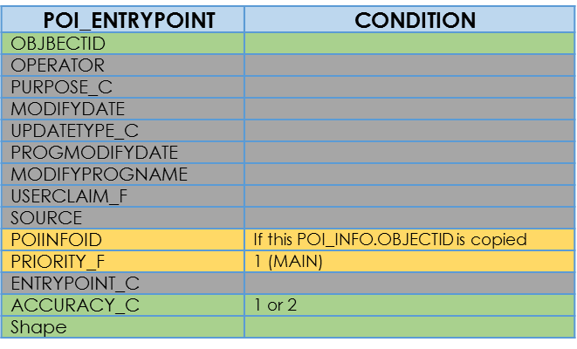
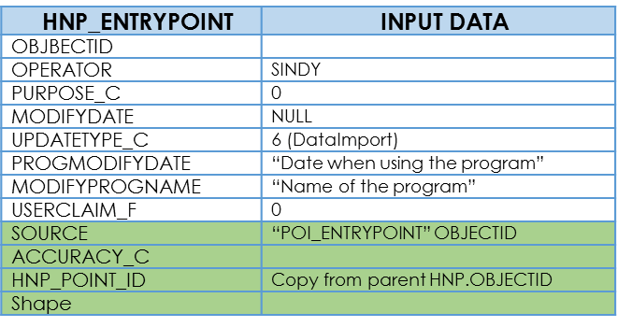

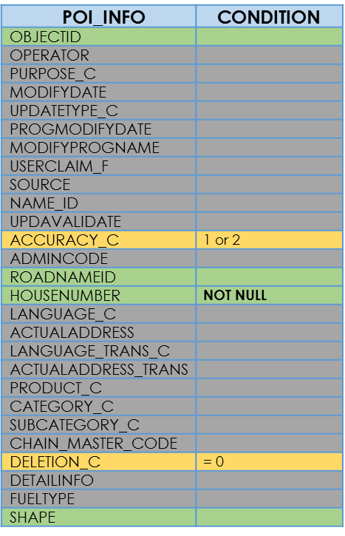
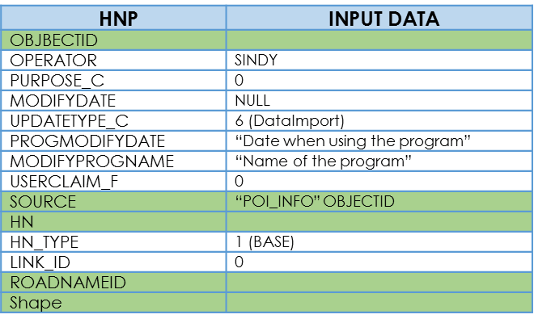

Copy Value
Not used
To be used as target
To be used as condition for selecting record
COPY FROM POI_INFO’s OFFICIAL_NAME or TRANSLATION to create new record
Foreign Key

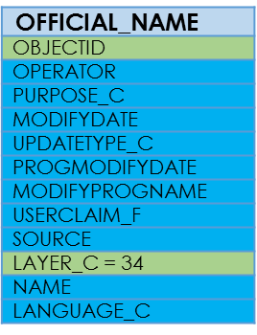
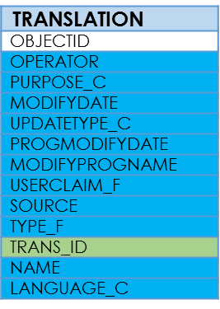

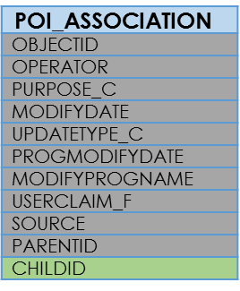

 |  |  |  |  |  |  | 新規OFFICIAL_NAMEレコードはPOI_INFOと関連付いているOFFICIAL_NAMEレコードをコピーして、
 |  |  |  |  |  |  | LAYER_CのみHNPレイヤの値に変える
 |  |  | *IF POI_INFO.OBJECTID=POI_ASSOCIATION.CHILDID |  |  |  | 新規TRANSLATIONレコードも同じことを行う
 |  |  | このPOI_INFOレコードは対象外 |  |  |  | (TRANS_IDのみ新規OFFICIAL_NAMEレコードのOBJECTIDをコピーする)

ACCURACY_C
Not use this record
Import record with this value

DELETION_C
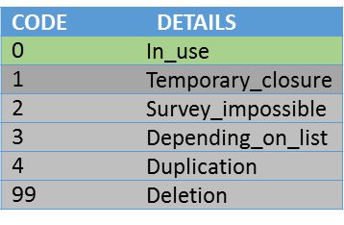

PRIORITY_F

 |  | DB情報
 |  |  | THAユーザ：THA2017B@sindympa(バージョン未定)
 |  |  | IDNユーザ：IDN2017B@gaia(バージョン未定)
 |  |  | MYSユーザ：MYS2017A@gaia(バージョン未定)
 |  | レイヤー情報
 |  |  | POIデータ：POI_INFO
 |  |  | POI入り口データ：POI_ENTRYPOINT
 |  |  | 住居番号データ：HNP
 |  |  | 住居番号入り口データ：HNP_ENTRYPOINT
 |  |  | POIの親子関係データ：POI_ASSOCIATION
 |  |  | 公式名データ：OFFICIAL_NAME
 |  |  | 公式名の翻訳名データ：TRANSLATION

 | ≪ツールの目的≫
 |  | 1.POI_INFOレイヤーからのHNPに関する情報(ROADNAMEID, HOUSENUMBER, SHAPEの座標)を利用してHNPレイヤーに新規レコードを追加する
 |  | 2.[POI_INFOとHNP]のみならずそれらと関連付いている[POI_ENTRYPOINTとHNP_ENTRYPOINT]も同じ処理をする
 |  | 3.THA, IDN, MYSだけではなくどの国ユーザとサーバーでも1.の目的を達成できる
 |  | 4.検索条件を設定でき、条件に合うPOI_INFOのレコードをツールの対象にする
 |  | 5.POI_INFOを持っているHNP情報は幾つかの重複件があるため、ツールは重複件の中で一件だけ抽出する
 |  | 6.POIの重複探索の距離は引数（オプション）で指定できる
 |  | 7.新規として追加されるレコードは今後のツール実行には既存として情報を更新する
 |  | 8.FGDBも対応

 | ≪機能要件≫
 |  | ■ツール名
 |  |  | PoiInfoToHNPUpdater.exe

 |  | ■実行方法
 |  |  | PoiInfoToHNPUpdater.exe --input_db <入力先POI_INFOのDB名>
 |  |  |  |  |  | --input_poiinfo_layer <入力先POI_INFOレイヤー名> --input_poientry_layer <入力先POI_ENTRYPOINTレイヤー名>
 |  |  |  |  |  | --input_hnp_layer <入力先HNPレイヤー名> --input_hnpentry_layer <入力先HNP_ENTRYPOINTレイヤー名>
 |  |  |  |  |  | --input_poiasso_layer <入力先POI_ASSOCIATIONレイヤー名> --input_official_layer <入力先OFFICIAL_NAMEレイヤー名>
 |  |  |  |  |  | --input_translation_layer <入力先TRANSLATIONレイヤー名>
 |  |  |  |  |  | --SQL_poiinfo <POI_INFOレコードの検索条件> --SQL_poientry <POI_ENTRYPOINTレコードの検索条件>
 |  |  |  |  |  | --run_log <実行ログファイル> --err_log <エラーログファイル>

 |  |  | オプション |  |  | 説明 |  | 必須/任意 | 指定例 | 補足
 |  |  | --input_db |  |  | 対象POI_INFOのDB情報を指定する |  | 必須 | THA2017C@hades(SDE.DEFAULT)
 |  |  | --input_poiinfo_layer |  |  | 対象POI_INFOのレイヤー名を指定する |  | 任意 | POI_INFO | DEFAULT=POI_INFO
 |  |  | --input_poientry_layer |  |  | 対象POI_ENTRYPOINTのレイヤー名を指定する |  | 任意 | POI_ENTRYPOINT | DEFAULT=POI_ENTRYPOINT
 |  |  | --input_hnp_layer |  |  | 対象HNPのレイヤー名を指定する |  | 任意 | HNP | DEFAULT=HNP
 |  |  | --input_hnpentry_layer |  |  | 対象HNP_ENTRYPOINTのレイヤー名を指定する |  | 任意 | HNP_ENTRYPOINT | DEFAULT=HNP_ENTRYPOINT
 |  |  | --input_poiasso_layer |  |  | 対象POI_ASSOCIATIONのレイヤー名を指定する |  | 任意 | POI_ASSOCIATION | DEFAULT=POI_ASSOCIATION
 |  |  | --input_official_layer |  |  | 対象OFFICIAL_NAMEのレイヤー名を指定する |  | 任意 | OFFICIAL_NAME | DEFAULT=OFFICIAL_NAME
 |  |  | --input_translation_layer |  |  | 対象TRANSLATIONのレイヤー名を指定する |  | 任意 | TRANSLATION | DEFAULT=TRANSLATION
 |  |  | --SQL_poiinfo |  |  | POI_INFOのレコード検索条件を指定する |  | 任意 | DELETION_C = 0 AND (ACCRACY_C BETWEEN 1 AND 2) AND HN IS NOT NULL | DEFAULT=[DELETION_C = 0 AND (ACCRACY_C BETWEEN 1 AND 2) AND HN IS NOT NULL]
 |  |  | --SQL_poientry |  |  | POI_ENTRYPOINTのレコード検索条件を指定する |  | 任意 | PRIORITY_F = 1 AND (ACCRACY_C BETWEEN 1 AND 2) | DEFAULT= [PRIORITY_F = 1]
 |  |  | --buffer_size |  |  | POIの重複探索の距離を指定する(メートル単位) |  | 任意 | 100 | DEFAULT=100(m)
 |  |  | --run_log |  |  | 実行ログ出力先を指定する。 |  | 必須 | C:\output\runlog.log
 |  |  | --err_log |  |  | エラーログ出力先を指定する。 |  | 必須 | C:\output\errlog.log

 |  |  | ■ログ、出力ファイル作成機能
 |  |  |  | --run_logで指定したファイルが無ければ作成,存在すればそのファイルの末尾に新しい内容を追加する。
 |  |  |  | --err_logで指定したファイルが無ければ作成,存在すればそのファイルの末尾に新しい内容を追加する。

 |  | ■処理対象環境
 |  |  | クライアント：Windows7 SP1、ArcGIS10.1
 |  |  | サーバ：ArcSDE10.1

 |  | ■実行データ
 |  |  | ・フォーマット
 |  |  |  | 実行ログのフォーマットを下記に示す。

 |  |  |  | ≪基本情報≫
 |  |  |  | 形式 |  | 任意
 |  |  |  | ファイル名 |  | 任意
 |  |  |  | 拡張子 |  | 任意
 |  |  |  | 配置場所 |  | 任意
 |  |  |  | フォーマット |  | UTF8
 |  |  |  | 改行コード |  | CR+LF

 |  |  |  | ≪データ詳細≫
 |  |  |  |  | 下記の情報を出力する
 |  |  |  |  | ・ツール名、ツールバージョン
 |  |  |  |  | ・実行時オプション
 |  |  |  |  | ・開始時刻
 |  |  |  |  | ・処理内容
 |  |  |  |  | ・重複件で対象外したPOI_INFOのOBJECTID
 |  |  |  |  | ・終了時刻
 |  |  |  |  | ・正常/異常終了

 |  |  | ・実行ログ
 |  |  |  | 出力例
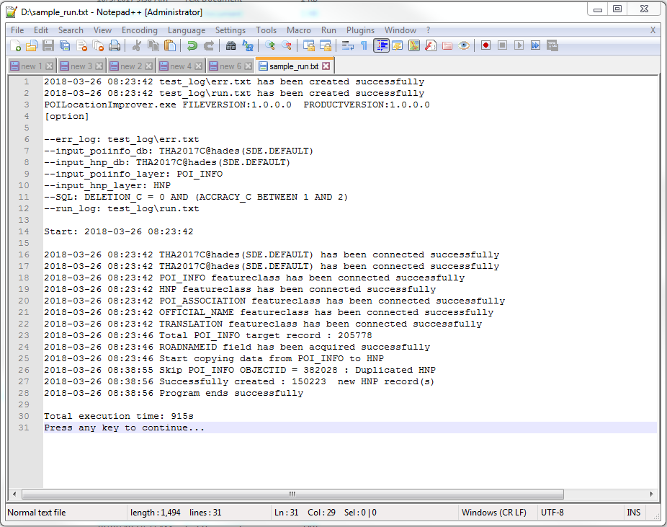

 |  | ■エラーデータ
 |  |  | ・フォーマット
 |  |  |  | エラーログのフォーマットを下記に示す。

 |  |  |  | ≪基本情報≫
 |  |  |  | 形式 |  | 任意
 |  |  |  | ファイル名 |  | 任意
 |  |  |  | 拡張子 |  | 任意
 |  |  |  | 配置場所 |  | 任意
 |  |  |  | フォーマット |  | UTF8
 |  |  |  | 改行コード |  | CR+LF

 |  |  |  | ≪データ詳細≫
 |  |  |  |  | 下記の情報を出力する
 |  |  |  |  | ・記録した時間
 |  |  |  |  | ・エラーコード
 |  |  |  |  | ・エラータイプ
 |  |  |  |  | ・エラーメッセージ1
 |  |  |  |  | ・エラーメッセージ2
 |  |  |  |  | ・エラーメッセージ3

 |  |  | ・エラーログ
 |  |  |  | 出力例
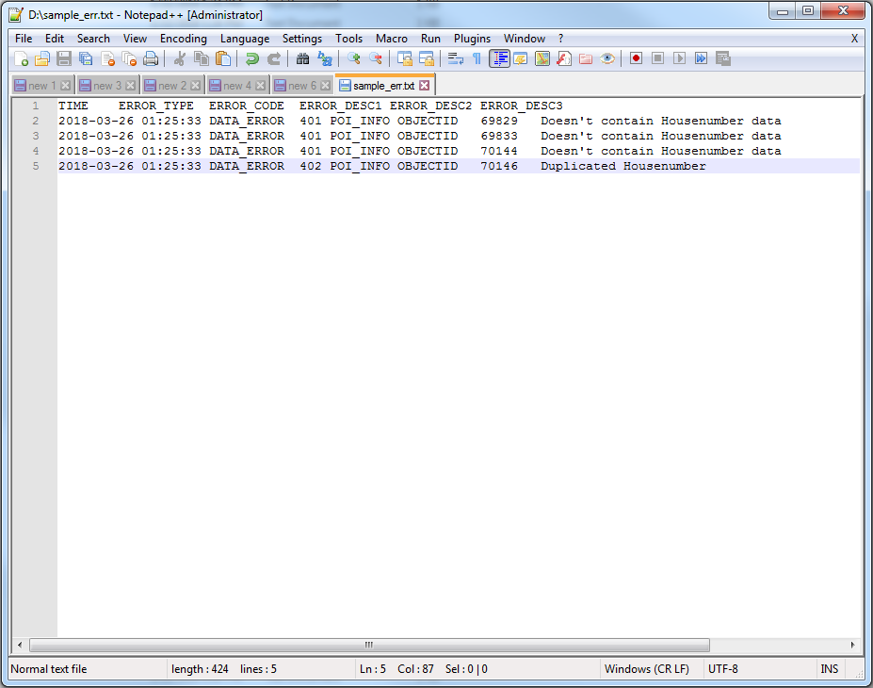

 | ≪課題≫
 |  | ・POI_INFOの重複住居番号情報
 |  |  | POI_INFOに重複HNP情報を持っている状態である
 |  |  | 具体的に説明すれば、2つ以上のPOI_INFOレコードは同じHNやACTUALADDRESS値を持つ、ユーザが指定した距離以内位置している
 |  |  | そのままHNPに追加してはいけないので、対策は以下になります
 |  |  | 条件決めるの流れ

 | ≪将来の更新・改善≫
 |  | ・2回目以降のデータ更新
 |  |  | 本ツールは一回のみ使用ではなくPOI_INFOに新しいデータを入れるならHNPにも更新する必要がある
 |  |  | しかし、POI_INFOとHNPの共通データにはユニークデータがない
 |  |  | POI_INFO.OBJECTID, POI_INFO.ROADNAMEID, POI_INFO.NAME_IDの値はユニークで、
 |  |  | HNP.SOURCEにそれらの値を記録すれば更新する時、元データに遡る方法はありますが、
 |  |  | まだ不明や不安定ところがあるため、この更新機能は計画段階に進んでおいて、課題として保留する
 |  |  | HNP_ENTRYPOINTとPOI_ENTRYPOINTも以上と同じ更新流れ
 |  | ・HNPに新しいフィールドの追加
 |  |  | POI_INFOからHNPにデータインポートする際にPOI_INFOの重要なフィールドはHNPに存在していないため対象外せざるを得ない
 |  |  | 更新時やデータリリースの際に重要になってくるかもしれませんので、今回のツールの使用の後、以下のフィールドを追加する予定
 |  |  | そして、今後のツールの更新の目的として記載する
 |  |  | ・ACCURACY_C
 |  |  |  | 使い方の想定：確認済みかどうか（タイの場合はPOIからインポートするものは、POI側が確認済みの場合は同じコードにする）
 |  |  | ・PRODUCT_C
 |  |  |  | 使い方の想定：オリジナルかPOIから取得したものか、今後マニュアル整備したものかを区別
 |  |  | ・DELETION_C
 |  |  |  | 使い方の想定：廃止住所的な識別
 |  | ・HNPとPOI_INFOは別のDBでも対応可能
 |  |  | 最初の設計はHNPとPOI_INFOは別のDBでも対応できると考えていましたが、
 |  |  | 今回の使用は不要なので締め切りまでに完成させるためこの機能を保留
 |  |  | (開発難度は高くないが検証は困難)

処理フロー
開始

DB接続

POI_INFO, HNP, POI_ENTRYPOINT, HNP_ENTRYPOINT, POI_ASSOCIATION, OFFICIAL_NAME, TRANSLATIONフィーチャクラス接続

HNP更新機能(企画中)
HNPを取得

取得したHNPを行単位でループ

HNP.SOURCEにPOI_INFO="OBJECTID"という情報を持っているか？

yes

前の選択のOBJECTIDはPOI_INFOにあるか？

no
yes

POI_INFO.DELETION_C=99?

no

yes

no

POI_INFOのHOUSENUMBER,SHAPE座標の値でこのHNP件を更新する
このHNPレコードを削除

HNP_ENTRYPOINT更新機能(企画中)
HNP_ENTRYPOINTを取得

取得したHNP_ENTRYPOINTを行単位でループ

HNP_ENTRYPOINT.SOURCEにPOI_ENTRYPOINT="OBJECTID"という情報を持っているか？

yes

前の選択のOBJECTIDはPOI_ENTRYPOINTにあるか？

yes
no

no

yes

no

POI_ENTRYPOINTのACCURACY_C,SHAPE座標の値でこのHNP_ENTRYPOINT件を更新する
このHNP_ENTRYPOINTレコードを削除

POI_ASSOCIATIONを取得
子POIのOBJECTIDを抽出機能

取得したPOI_ASSOCIATIONを行単位でループ

子POIを参照にしてPOI_INFO処理のとき対象外とする

POI_INFO重複レコードを削除機能

検索条件に従ってPOI_INFOを取得

取得したPOI_INFOを行単位でループ

このPOI_INFOは子POI?

yes

no

POI_INFO.ACTUALADDRESSはNULL?

yes

no

以前ループしたレコードとPOI_INFO.HNもPOI_INFO.ACTUALADDRESSも比べれば同じレコードがある

yes

no

以前ループしたレコードとPOI_INFO.HNも関連付けるOFFICIAL_NAME.NAMEも比べれば同じレコードがある

yes

以前ループしたレコードとPOI_INFO.shape位置を比べればはユーザが指定した距離以内に両方存在している

no
yes

このPOI_INFOレコードは関連のPOI_ENTRYPOINTレコードがあるが、以前のPOI_INFOレコードのはない

no
no

yes

以前のレコードはインポートの対象外にする

このレコードはインポートの対象にする

HNP新規追加機能

対象にしたPOI_INFOを行単位でループ

HNPに新しい件を作成する

ROADNAMEID情報を持つ?

no

yes

OFFICIAL_NAMEにOBJECTIDとLAYER_C以外にPOI_INFOの件のフィールド値をコピーしLAYER_C=34の新規件を追加

OFFICIAL_NAMEの新規件のOBJECTIDをHNPの新規件のROADNAMEIDフィールドに入れる

TRANSLATIONにOFFICIAL_NAMEの関連レコードをもつ？

no

yes

TRANSLATIONにOBJECTIDとTRANS_ID以外にPOI_INFOの件のフィールド値をコピーしTRANS_ID=新規件のＯＢＪＥＣＴＩＤとの新規件を追加

POI_INFOのOBJECTID,HOUSENUMBER,SHAPE座標の値をHNPの新規件に入れる

このPOI_INFOとHNPのOBJECTIDをペアとしてPOI_HNP_RELATEとのMAP変数に記録する

HNP_ENTRYPOINT新規追加機能

POI_ENTRYPOINTを取得

POI_HNP_RELATEというMAP変数を取得

取得したPOI_ENTRYPOINTを行単位でループ

POI_ENTRYPOINT.POIINFOIDはPOI_HNP_RELATE.POI_INFO_OBJECTID変数に存在している？

no

yes

HNP_ENTRYPOINTに新しい件を作成する
そしてHNP_ENTRYPOINT.POIINFOID= 関連付けるHNP.OBJECTIDにする(POI_HNP_RELATEから取得)

POI_ENTRYPOINTのOBJECTID,ACCURACY_C,SHAPE座標の値をHNP_ENTRYPOINTの新規件に入れる

終了

